상품제안서
톡톡리빙세트2호 | 상품코드: F05008

 |  |  |  |  |  | 02-412-0044 | www.easy1.co.kr
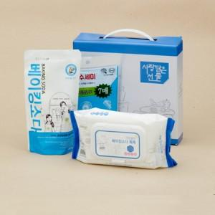

【상세/제작정보】 | 100개 이상 주문시 스티커부착 무료 택배비별도(1박스 20개입)

【인쇄/포장옵션】 | 스티커 / 포장불가능

【공급단가】 | 수량 | 100~ | 500~ | 1,000~ | 3,000~
*VAT별도 | 단가 | 4,320원 | 4,160원 | 4,000원 | 3,840원

【상품 URL】 | https://dev.easy1.co.kr:443/src/goods_detail.php?gdno=5008

